상품제안서
퓨어 소프트 젤펜 | 상품코드: F17925

 |  |  |  |  |  |  | 02-412-0044 | www.easy1.co.kr
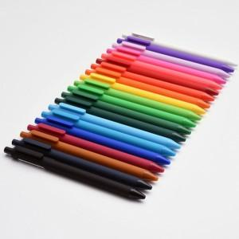 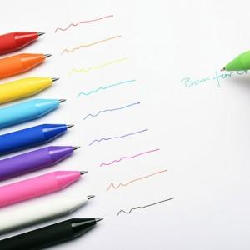 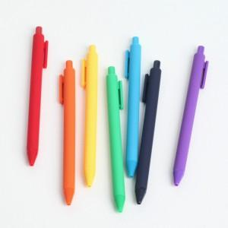

【상세/제작정보】 | 8g 가벼운 무게 다양한 컬러의 실리콘 바디 0.5mm 중성펜

【인쇄/포장옵션】 | 실크 / OPP(비닐)

【공급단가】 | 수량 | 300~ | 500~ | 1,000~ | 2,000~ | 3,000~
*VAT별도 | 단가 | 1,620원 | 1,590원 | 1,560원 | 1,520원 | 1,490원

【상품 URL】 | https://dev.easy1.co.kr:443/src/goods_detail.php?gdno=17925

